缺陷描述
缺陷描述
跟踪记录 |  | 实际完成时间 |  | 复审时间 | 2018-11-25
 |  | 开发组负责人签字 |  | 复查人签字 | 卞雯
 |  | 复查意见 | 已完成修改
缺陷1
缺陷描述 | 缺陷截图 |  | 缺陷说明 |  | 缺陷已完成截图
 | 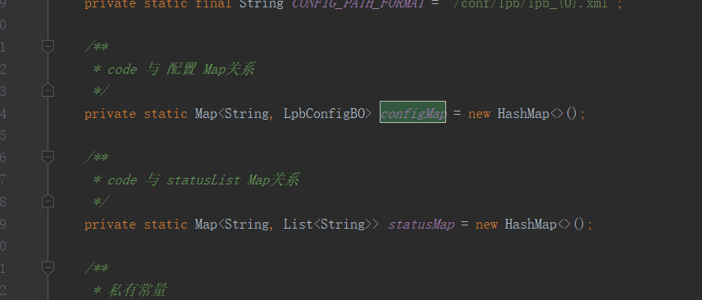 |  | 类：LpbConfig，HashMap是线程不安全的，此处用ConcurrentHashMap是否会好一点？ |  | 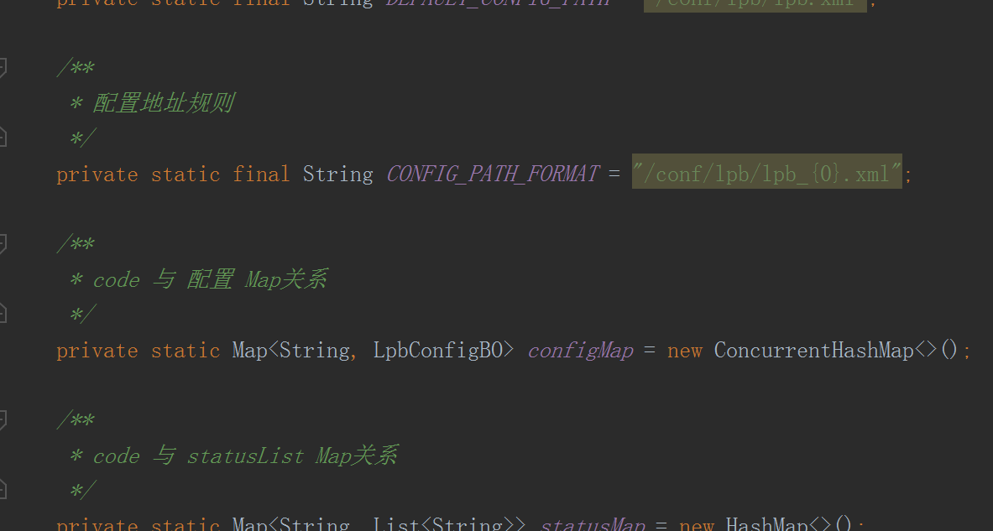
反馈记录 |  |  | 计划完成时间 |  | 缺陷类型
 |  |  | 原因说明
 |  |  | 原因说明
缺陷2
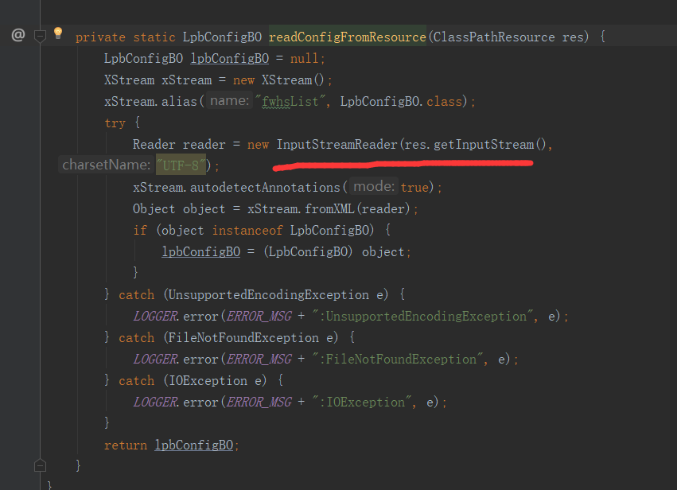
缺陷描述 | 缺陷截图 |  | 缺陷说明 |  | 缺陷已完成截图
 |  |  | 类：LpbConfig 方法：readConfigFromResource，此处的流没有关闭 |  | 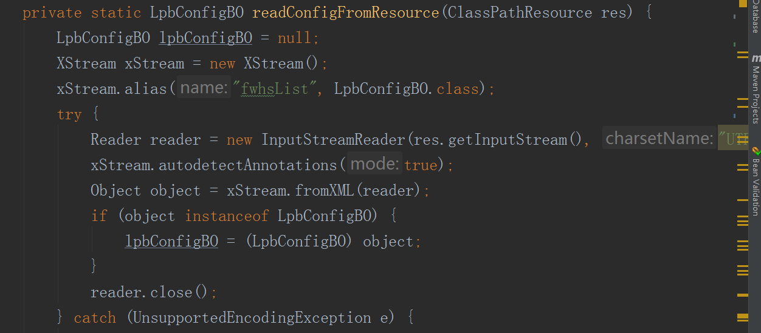
反馈记录 |  |  | 计划完成时间 |  | 缺陷类型
 |  |  | 原因说明
 |  |  | 原因说明
缺陷3
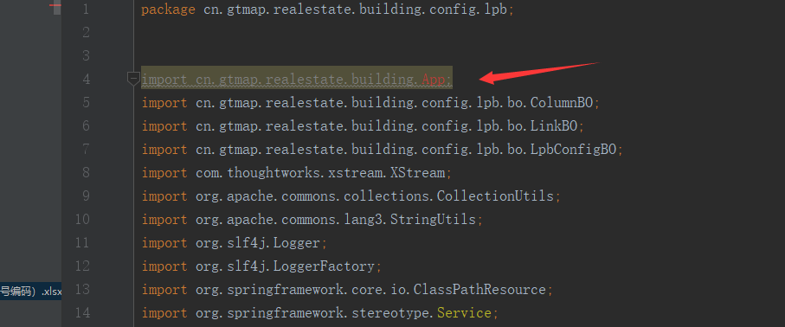
缺陷描述 | 缺陷截图 |  | 缺陷说明 |  | 缺陷已完成截图
 |  |  | 这个地方为啥引入了App? |  | 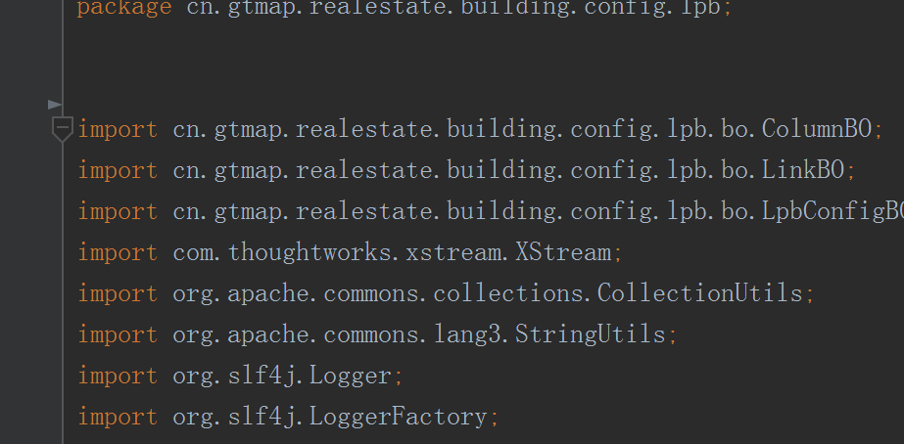
反馈记录 |  |  | 计划完成时间 |  | 缺陷类型
 |  |  | 原因说明
 |  |  | 原因说明
缺陷4
缺陷描述 | 缺陷截图 |  | 缺陷说明 |  | 缺陷已完成截图

反馈记录 |  |  | 计划完成时间 |  | 缺陷类型
 |  |  | 原因说明
 |  |  | 原因说明

